Hoja1
 | Pasada 1 |  |  |  | Pasada 2 |  |  |  | Pasada 3 |  |  |  | Pasada 4 |  |  |  | Pasada 5 |  |  |  | Pasada 6
ID | Est. Automatica | Est. Reinicio | Tiemp. Est. | Conf. Dif | Est. Automatica | Est. Reinicio | Tiemp. Est. | Conf. Dif | Est. Automatica | Est. Reinicio | Tiemp. Est. | Conf. Dif | Est. Automatica | Est. Reinicio | Tiemp. Est. | Conf. Dif | Est. Automatica | Est. Reinicio | Tiemp. Est. | Conf. Dif | Est. Automatica | Est. Reinicio | Tiemp. Est. | Conf. Dif
1 | 93 Kg. | 93 Kg. | 9 seg | 0.2 | 93 Kg. | 93 Kg. | 9 seg | 0.5 | 95 Kg. | 93 Kg. | 5 seg | 1 | 72 Kg. | 69 Kg. | 4 seg | 2 | 0 Kg. |  | 0 seg | 1 | 0 Kg. |  | 0 seg | 1
2 | 93 Kg. | 93 Kg. | 9 seg | 0.2 | 92 Kg. | 93 Kg. | 6 seg | 0.5 | 95 Kg. | 93 Kg. | 5 seg | 1 | 71 Kg. | 69 Kg. | 5 seg | 2 |  |  |  | 1 |  |  |  | 1
3 | 92 Kg. | 93 Kg. | 7 seg | 0.2 | 94 Kg. | 93 Kg. | 7 seg | 0.5 | 94 Kg. | 93 Kg. | 3 seg | 1 | 63 Kg. | 69 Kg. | 4 seg | 2 |  |  |  | 1 |  |  |  | 1
4 | 93 Kg. | 93 Kg. | 9 seg | 0.2 | 92 Kg. | 93 Kg. | 5 seg | 0.5 | 95 Kg. | 95 Kg. | 11 seg | 1 | 69 Kg. | 69 Kg. | 10 seg | 2 |  |  |  | 1 |  |  |  | 1
5 | 91 Kg. | 93 Kg. | 6 seg | 0.2 | 93 Kg. | 93 Kg. | 14 seg | 0.5 | 90 Kg. | 93 Kg. | 14 seg | 1 | 68 Kg. | 69 Kg. | 4 seg | 2 |  |  |  | 1 |  |  |  | 1
6 | 93 Kg. | 93 Kg. | 15 seg | 0.2 | 95 Kg. | 93 Kg. | 18 seg | 0.5 | 93 Kg. | 93 Kg. | 13 seg | 1 | 71 Kg. | 69 Kg. | 3 seg | 2 |  |  |  | 1 |  |  |  | 1
7 | 93 Kg. | 93 Kg. | 11 seg | 0.2 | 102 Kg. | 93 Kg. | 11 seg | 0.5 | 93 Kg. | 93 Kg. | 12 seg | 1 | 77 Kg. | 69 Kg. | 9 seg | 2 |  |  |  | 1 |  |  |  | 1

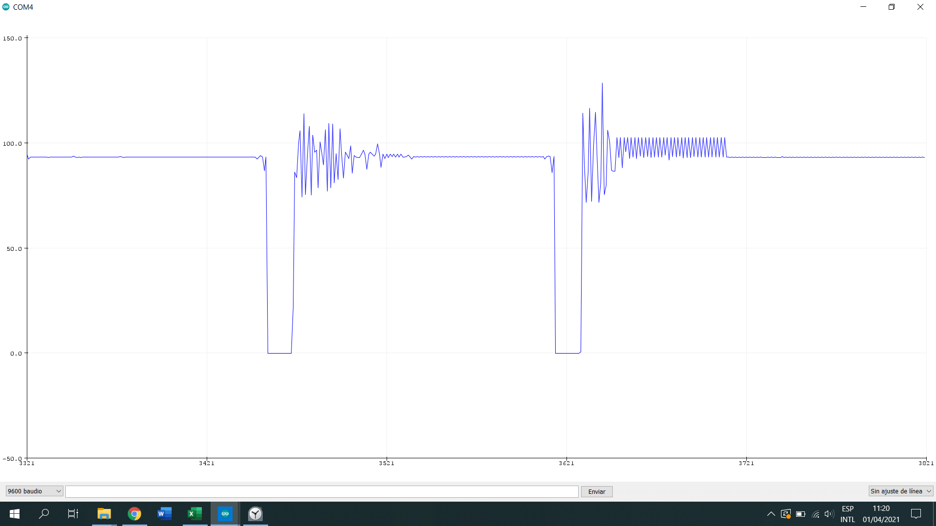
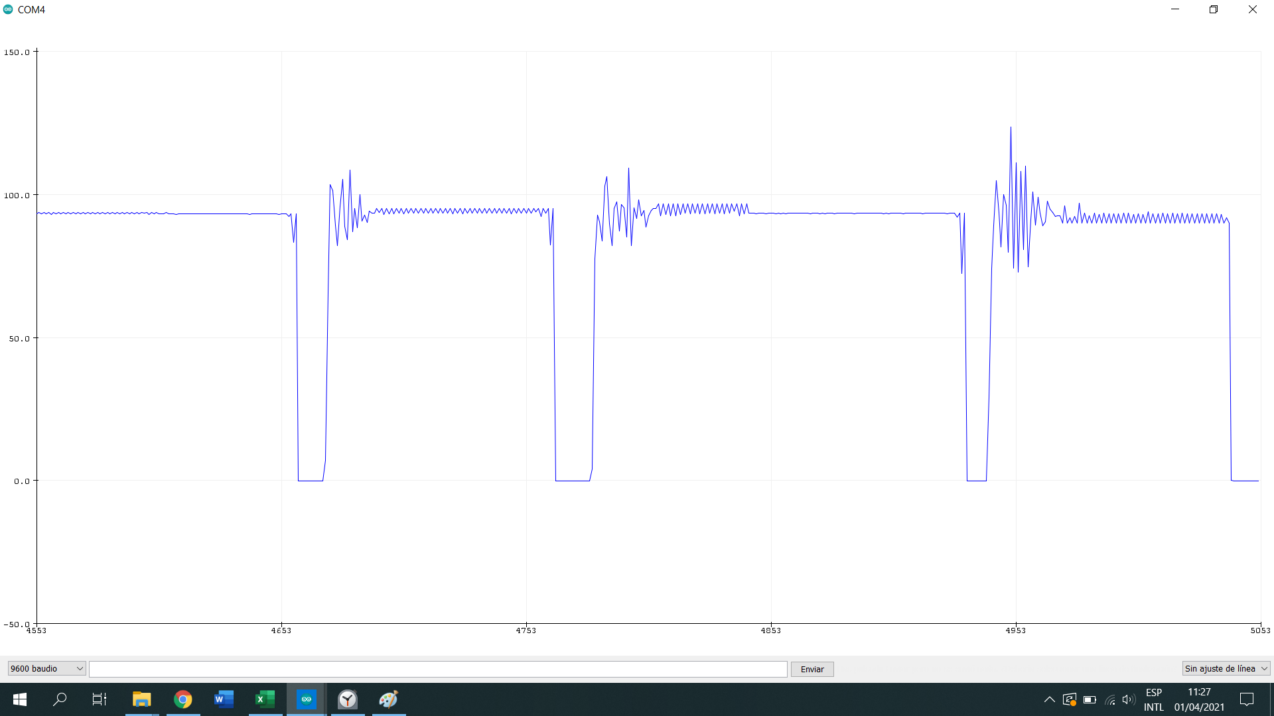

Grafico 1
Grafico 2

